Sheet1
Школа | МБОУ Большекирсановская сош имени Героя Советского Союза Хайло В.А. |  |  | Отд./корп |  |  |  | День | 2022-09-19

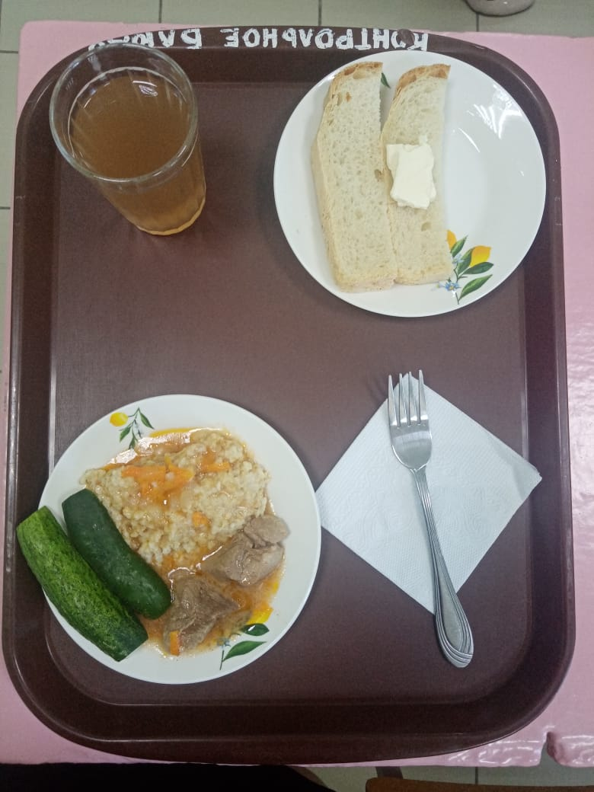
Прием пищи | Раздел | № рец. | Блюдо | Выход, г | Цена | Калорийность | Белки | Жиры | Углеводы
Завтрак | гор.блюдо | 260 | Гуляш | 100.00 | 36.65 | 309.00 | 10.64 | 28.19 | 2.89
 | гор.напиток | 349 | Компот из смеси сухофруктов (с добавлением витамина С) | 180.00 | 3.62 | 119.52 | 0.60 | 0.08 | 28.81
 | хлеб | Н | Хлеб пшеничный | 40.00 | 1.32 | 92.00 | 3.04 | 0.32 | 18.80
 |  | 1 | Бутерброд с маслом сливочным | 40.00 | 8.28 | 136.00 | 2.36 | 7.49 | 14.89
 |  | 71 | Овощи натуральные свежие (огурец свежий) | 60.00 | 4.88 | 7.20 | 0.42 | 0.06 | 1.14
 |  | 302 | Каша рассыпчатая пшеничная | 100.00 | 4.90 | 147.20 | 4.21 | 3.00 | 25.90
Завтрак 2 | фрукты

Обед | закуска
 | 1 блюдо |  | .
 | 2 блюдо
 | гарнир
 | сладкое
 | хлеб бел.
 | хлеб черн.

 |  |  |  | 520.00 | 59.65 | 810.92 | 21.27 | 39.14 | 92.43

